Arkusz1
 | Załącznik nr 2 - sprawa nr ZP/114/2023
Dostawa mebli socjalno-bytowych w ramach U M O W A nr DOI/SK/85112/6220/305/870 na udzielenie dotacji celowej na dofinansowanie realizacji zadania inwestycyjnego pn. „Łódzkie Centrum Toksykologii”
Formularz cenowy - Parametry techniczne
PAKIET NR 1 *
L.p. | Opis przedmiotu zamówienia | Zdjęcie poglądowe | Jednostki miary | Zapotrzebowanie | Cena jedn. netto zł | Cena jedn. brutto zł | Wartość netto zł | Vat [%] | Wartość brutto
 |  |  |  | RAZEM
1. | Krzesło biurowe obrotowe .• Krzesło biurowe z mechanizmem Ergon 2L, miękkim tapicerowanym siedziskiem i wysokim oparciem oraz stałymi podłokietnikami.Mechanizm Ergon 2L – kąt pochylenia oparcia + 20 ° (na zewnątrz / do tyłu) do – 3 ° (do wewnątrz / do przodu), – blokada oparcia w wybranej pozycji, – regulacja wysokości oparcia za pomocą śruby, – regulacja wysokości siedziska za pomocą podnośnika pneumatycznego. • Oparcie: szkielet wykonany z tworzywa sztucznego i obłożony jest gąbką o gęst.21kg/m3 – gr. 30mm. Osłona oparcia czarna, z tworzywa sztucznego. • Podłokietniki stałe, czarne z tworzywa sztucznego • Podstawa z tworzywa sztucznego • Samohamowne kółka fi 50mm do powierzchni miękkich lub do powierzchni twardych. • Całkowita wysokość regulowana w zakresie: 925 - 1000 mm ± 5% • Wysokość siedziska regulowana w zakresie: 380 -510 mm ± 5% • Wysokość oparcia: 520-590 mm ± 5% • Szerokość siedziska: 480 mm ± 5% • Głębokość siedziska: 400 mm ± 5% • Średnica podstawy: 710 mm. ± 5%. Tapicerka ;Tkanina o wysokiej odporności na ścieralność, łatwa w utrzymaniu czystości i pielęgnacji. Skład: 100% poliester ± 5% , Gramatura: 366 g/m2 ± 5%,Odporność na ścieranie: >=155 000 +/- 5000 cykli Martindale . Trudnopalność: (papieros i zapałka)EN 1021-1, EN 1021-2, BS 5852-1 lub równoważne.. Kolor do uzgodnienia. Dostarczone w stanie złożonym. |  | szt. | 26
2. | Krzesło biurowe obrotowe .• Krzesło biurowe z mechanizmem Ergon 2L, miękkim tapicerowanym siedziskiem i wysokim oparciem oraz stałymi podłokietnikami.Mechanizm Ergon 2L – kąt pochylenia oparcia + 20 ° (na zewnątrz / do tyłu) do – 3 ° (do wewnątrz / do przodu), – blokada oparcia w wybranej pozycji, – regulacja wysokości oparcia za pomocą śruby, – regulacja wysokości siedziska za pomocą podnośnika pneumatycznego. • Oparcie: szkielet wykonany z tworzywa sztucznego i obłożony jest gąbką o gęst.21kg/m3 – gr. 30mm. Osłona oparcia czarna, z tworzywa sztucznego. • Podłokietniki stałe, czarne z tworzywa sztucznego • Podstawa z tworzywa sztucznego • Samohamowne kółka fi 50mm do powierzchni miękkich lub do powierzchni twardych • Całkowita wysokość regulowana w zakresie: 925 - 1000 mm ± 5% • Wysokość siedziska regulowana w zakresie: 380 -510 mm ± 5% • Wysokość oparcia: 520-590 mm ± 5% • Szerokość siedziska: 480 mm ± 5% • Głębokość siedziska: 400 mm ± 5% • Średnica podstawy: 710 mm. ± 5% Tapicerka ;Tkanina o wysokiej odporności na ścieralność, łatwa w utrzymaniu czystości i pielęgnacji. Tapicerka; Ekoskóra łatwą w utrzymaniu czystości i pielęgnacji. Wysoka odporność na ścieranie. Skład ; warstwa wierzchnia 100% poliuretan ± 5%, podkład 70% poliester ± 5%, 30% bawełna ± 5% Gramatura: 435 g/m2 ± 5%, Odporność na ścieranie: >=100 000 cykli Martindale .Trudnopalność(papieros i zapałka)Trudnopalność: (papieros i zapałka)EN 1021-1, EN 1021-2, BS 5852-1 lub równoważne. Kolor do uzgodnienia. Dostarczone w stanie złożonym. |  | szt. | 41
3. | Fotel komputerowy. Siedzisko oraz profilowane oparcie, tapicerowane ekoskórą pokrytą podwójną warstwą polichlorku winylu, dzięki czemu jest także odporna na działanie środków dezynfekujących na bazie rozpuszczalników , łatwą w utrzymaniu czystości i pielęgnacji.Trudnopalność: (papieros i zapałka)EN 1021-1, EN 1021-2, BS 5852-1 lub równoważne. Podłokietniki na wierzchu wyłożone miękką nakładką -z funkcję podnoszenia do góry. Mechanizm Tilt.Ustawienie siły odchylenia fotela przy pomocy pokrętła. Funkcja blokowania oparcia w pozycji do pracy. Podstawa jezdna wykonana z lekkiego i wytrzymałego tworzywa - lakierowana. Samohamowne kółka do powierzchnii twardych. Udźwig do 120 kg ± 5%,Wymiary: szerokość całkowita: 670 mm ± 5%, szerokość siedziska: 560 mm ± 5%, głębokość całkowita: 650mm ± 5%, głębokość siedziska: 480 mm ± 5%, wysokość całkowita: 1120-1200 mm ± 5%, wysokość siedziska: 440-520 mm ± 5%. Kolory do uzgodnienia. Dostarczone w stanie złożonym. |  | szt. | 12
4. | Krzesło biurowe tapicerowane typu ISO. Krzesło konferencyjne na metalowej ramie z miękkim tapicerowanym siedziskiem i oparciem.Tapicerka; Skay łatwy w utrzymaniu czystości i pielęgnacji. Wysoka odporność na ścieranie. Skład ; 100% z Poliestru pokrytego warstwą PCV gramaturze 460 g/m2 ± 5%. Odporność na ścieranie ≥30 000 cykli Martindale. Trudnopalność: (papieros i zapałka)EN 1021-1, EN 1021-2, BS 5852-1 lub równoważne, odporność barwy na światło, odporność barwy na tarcie. Nogi i wsporniki oparcia wykonane są ze stalowej rury owalnej 30x15x1.3 mm , poprzeczki ramy wykonano z rury stalowej fi 18x1.5mm . Rama pokryta chromową powłoką galwaniczną.· Siedzisko: szkielet ze sklejki bukowej 4 warstw. gr. 4.6 mm ± 5% oklejony formatka gąbki o gęst.25kg/m3 – gr. 30 mm ± 5% . Osłona siedziska wykonana z tworzywa sztucznego. Oparcie: szkielet ze sklejki bukowej 4 warstw. gr 4.6 mm ± 5% oklejony gąbką o gęst.21kg/m3 – gr.25 mm ± 5% . Osłona oparcia wykonana z tworzywa sztucznego. Stopki z tworzywa sztucznego zapobiegające zarysowaniom powierzchni. Atest wytrzymałości Remodex ( PN-EN 16139, PN-EN 1728, PN-EN 1022)lub równoważny.Nośność do 160 kg ± 5%. Całkowita wysokość :820 mm ± 5% · Wysokość siedziska: 470mm ± 5% · Szerokość siedziska: 475 mm ± 5% · Głębokość siedziska: 415 mm ± 5% Możliwość składowania krzeseł w stosie. Kolor do uzgodnienia. | 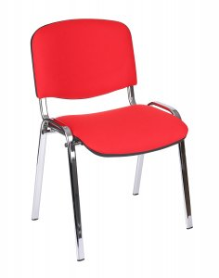 | szt. | 63
5. | Krzesło biurowe typu ISO.Krzesło konferencyjne na metalowej ramie z siedziskiem i oparciem wykonanym z wytrzymałego, nieblaknącego plastiku odpornego na promienie UV.W górnej części oparcia otwór - uchwyt na dłoń do przemieszczania krzesła .· Nogi i wsporniki oparcia wykonane są ze stalowej rury owalnej 30x15x1.3 mm , poprzeczki ramy wykonano z rury stalowej fi 18x1.5mm. Rama pokryta chromową powłoką galwaniczną.· Stopki z tworzywa sztucznego zapobiegające zarysowaniom powierzchni.· Całkowita wysokość :800 mm ± 5% · Wysokość siedziska: 450mm ± 5% · Całkowita szerokość : 545mm ± 5%. Możliwość składowania krzeseł w stosie. Kolor do uzgodnienia. |  | szt. | 44
6. | Sofa nierozkładana 2 osobowa.Tapicerka; Ekoskóra łatwą w utrzymaniu czystości i pielęgnacji. Wysoka odporność na ścieranie. Skład ; warstwa wierzchnia 100% poliuretan ± 5%, podkład 75% poliester ± 5%, 25% bawełna ± 5% Gramatura: 400 g/m2 ± 5%, Odporność na ścieranie: >=100 000 cykli Martindale .Trudnopalność: (papieros i zapałka)EN 1021-1, EN 1021-2, BS 5852-1 lub równoważne, odporność barwy na światło, odporność barwy na tarcie. . Rama oparcia i siedziska - sklejka, płyta pilśniowa, płyta wiórowa, pianka poliuretanowa 25 kg/m3. Noga - stal, chromowana powłoka · Całkowita wysokość :780 mm ± 50 mm · Wysokość siedziska: 420mm ± 50 mm · Całkowita szerokość :1460mm ± 50 mm KOLORYSTYKA ; do ustalenia. Dostarczone w stanie złożonym. | 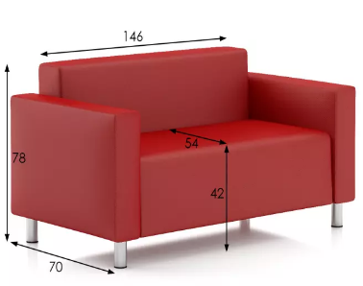 | szt. | 7
7. | Fotel klubowy.Tapicerka; Ekoskóra łatwą w utrzymaniu czystości i pielęgnacji. Wysoka odporność na ścieranie. Skład ; warstwa wierzchnia 100% poliuretan ± 5%, podkład 75% poliester ± 5%, 25% bawełna ± 5% Gramatura: 400 g/m2, Odporność na ścieranie: >=100 000 cykli Martindale .Trudnopalność: (papieros i zapałka)EN 1021-1, EN 1021-2, BS 5852-1 lub równoważne, odporność barwy na światło, odporność barwy na tarcie. . Rama oparcia i siedziska - sklejka, płyta pilśniowa, płyta wiórowa, pianka poliuretanowa 25 kg/m3. Noga - stal, chromowana powłoka • Wysokość do siedziska : 400 mm ± 50 mm • Głębokość siedziska : 540 mm ± 50 mm • Szerokość : 890 mm ± 50 mm • Głębokość : 800 mm ± 50 mm • Wysokość : 630 mm ± 50 mm KOLORYSTYKA ; do ustalenia | 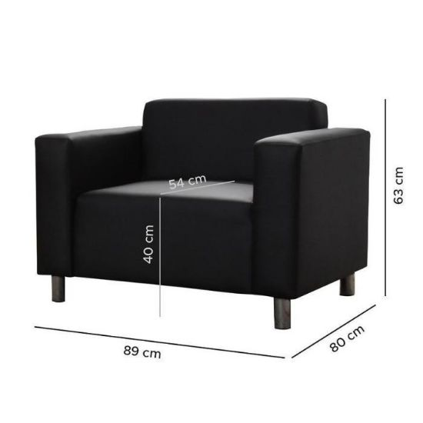 | szt. | 13
8. | SOFA Z FUNKCJĄ SPANIA z pojemnikiem na pościel.Tapicerka; Ekoskóra łatwą w utrzymaniu czystości i pielęgnacji. Wysoka odporność na ścieranie. Skład ; warstwa wierzchnia 100% poliuretan ± 5%, podkład 75% poliester ± 5%, 25% bawełna ± 5% Gramatura: 400 g/m2, Odporność na ścieranie: >=100 000 cykli Martindale .Trudnopalność: (papieros i zapałka)EN 1021-1, EN 1021-2, BS 5852-1 lub równoważne, odporność barwy na światło, odporność barwy na tarcie. . Rama oparcia i siedziska - sklejka, płyta pilśniowa, płyta wiórowa, pianka poliuretanowa 25 kg/m3. Noga - stal, chromowana powłoka · Całkowita wysokość :950 mm ± 50 mm · Całkowita szerokość :1500mm ± 50 mm · Powierzchnia spania: 120x195 ± 50 mm · System rozkładania: Wózek · Pojemnik na pościel- tak KOLORYSTYKA ; do ustalenia. Dostarczone w stanie złożonym. |  | szt. | 7
9. | Taboret labolatoryjny z oparciem. Krzesło na podnośniku pneumatycznym przeznaczone do pracy przy stołach o wysokości 900 mm i 750 mm.Siedzisko i oparcie wykonane z czarnej antypoślizgowej pianki poliuretanowej o bardzo wysokiej wytrzymałości. Odporne na substancje chemiczne, oleje, smary, wodę i inne zabrudzenia.Amortyzator pneumatyczny (w osłonie teleskopowej).Podstawa pięcioramienna spawana, średnica ok. 600 mm.W podstawie kółka do powierzchni twardych (ogumowane).Podnóżek – okrąg o średnicy około 450 mm5% wykonany z rury stalowej chromowanej o średnicy 20-30 mm łączony stalowymi spawanymi wspornikami.Wysokości podnóżka na wysokości od 300 – 320 mm 5% mm od podłoża (w wersji na stopkach i kółkach).Wspornik oparcia – łącznik (amortyzator stalowy) wykonany z profilowanego płaskownika stalowego, bez osłony.Wysokość oparcia (bez łącznika) min. 350 – 370 mm ± 5%.Regulacja położenia oparcia w zakresie min. 50 mm.W górnej części oparcia otwór - uchwyt na dłoń do przemieszczania krzesła.Regulacja wysokości siedziska za pomocą podnośnika pneumatycznego w zakresie co najmniej 620 – 730 mm 5%(wersja krzesła wysokiego z podnóżkiem).Wymiary siedziska: szerokość 460 mm 5%, głębokość regulowana w zakresie 420 – 440 mm 5%, | 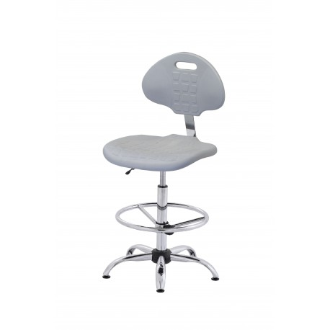 | szt. | 86
10. | Taboret labolatoryjny bez oparcia. Siedzisko wykonane z czarnej antypoślizgowej pianki poliuretanowej o bardzo wysokiej wytrzymałości. Odporne na substancje chemiczne, oleje, smary, wodę i inne zabrudzenia.Amortyzator pneumatyczny (w osłonie teleskopowej).Podstawa pięcioramienna spawana, średnica ok. 600 mm.W podstawie kółka do powierzchni twardych (ogumowane).Podnóżek – okrąg o średnicy około 400mm ± 50 mm.wykonany z rury stalowej chromowanej o średnicy 20-30 mm łączony stalowymi spawanymi wspornikami.Wysokości podnóżka na wysokości od 300 – 320 mm od podłoża (w wersji na stopkach i kółkach)..Regulacja wysokości siedziska za pomocą podnośnika pneumatycznego w zakresie co najmniej 550 – 800 mm ).Wymiary siedziska: szerokość 330 mm. | 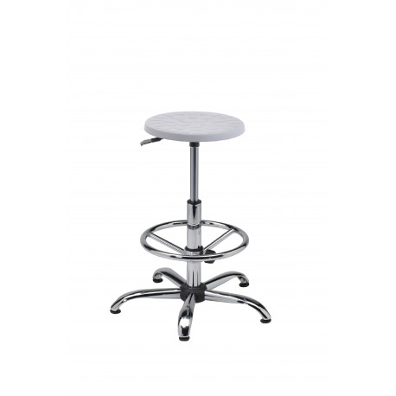 | szt. | 21
11. | Ławka szatniowa.Ławka wolnostojąca o szerokości 1500 mm, konstrukcja wykonana ze spawanych profili stalowych 30 x 30 x 2 mm ± 5% oraz 40 x 20 x 2 mm ± 5%, malowana farbami proszkowymi. Siedzisko o grubości 16 mm wykonane ze sklejki liściastej lakierowanej. Regulatory do ustawienia w pomieszczeniu. Całkowita nośność ławki 400 kg. Wymiary: – szerokość 1500 mm ± 50 mm, – wysokość 430 mm ± 50 mm, – głębokość 410 mm ± 50 mm. KOLORYSTYKA ; do ustalenia. Dostarczone w stanie złożonym. | 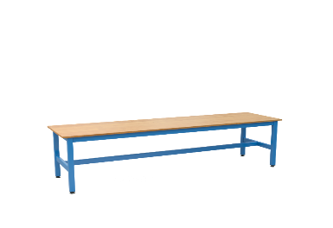 | szt. | 20
Razem wartość |  |  |  |  |  |  | 0 zł |  | 0 zł

PAKIET NR 2 *
L.p. | Opis przedmiotu zamówienia | Zdjęcie poglądowe | Jednostki miary | Zapotrzebowanie | Cena jedn. netto zł | Cena jedn. brutto zł | Wartość netto zł | Vat [%] | Wartość brutto
 |  |  |  | RAZEM
1. | Szafka skrytkowa. 6 drzwiowa 3Kx2D (3 kolumn x 2 drzwiczek w kolumnie). Wymiary ( ± 10%); 1850 x 900 x 450 mm . Konstrukcja szafki zgrzewana , malowana proszkowo z wysokiej jakości blachy stalowej o gr. 0,6 mm. Wzmocnione drzwi (otwierane w kierunku prawe/lewe).Drzwi wyposażone w otwory wentylacyjne zapewniające prawidłową cyrkulację powietrza oraz naklejany identyfikator. W każdej skrytce drążek i 2 haczyki. Naklejany identyfikator. Na bocznych ściankach szafek otwory umożliwiające skręcanie kilku szafek do siebie. Drzwi zamykane są zamkiem kluczowym z jednopunktowym ryglowaniem. W komplecie 2 klucze standardowe. Regulatory umożliwiające poziomowanie. Kolor obudowy - RAL 7035. Kolor drzwiczek - RAL 5015. Dodatkowo klucz uniwersalny umożliwiający otworzenie każdej szafki. Atest higieniczny wydany przez PZH lub równoważny. Nie wymaga złożenia. | 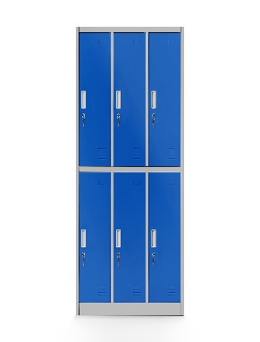 | szt. | 70
2. | Szafka skrytkowa. 18 drzwiowa 3Kx2D (3 kolumn x 6 drzwiczek w kolumnie). Wymiary ( ± 10%); 1850 x 900 x 400 mm Konstrukcja szafki zgrzewana , malowana proszkowo z wysokiej jakości blachy stalowej o gr. 0,6 mm. Wzmocnione drzwi (otwierane w kierunku prawe lub lewe).Drzwi wyposażone w otwory wentylacyjne zapewniające prawidłową cyrkulację powietrza oraz naklejany identyfikator. Na bocznych ściankach szafek otwory umożliwiające skręcanie kilku szafek do siebie. Drzwi zamykane są zamkiem kluczowym z jednopunktowym ryglowaniem. W komplecie 2 klucze standardowe. Regulatory umożliwiające poziomowanie. Kolor obudowy - RAL 7035. Kolor drzwiczek - RAL do ustalenia. Dodatkowo klucz uniwersalny umożliwiający otworzenie każdej szafki. Atest higieniczny wydany przez PZH lub równoważny. Nie wymaga złożenia. | 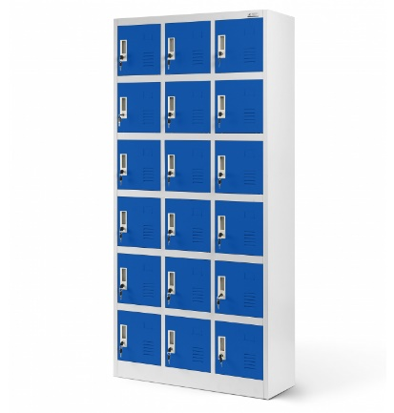 | szt. | 1
3. | Regał metalowy skręcany . Parametry ; a. wysokość : 2000 mm; (5%) b. głębokość regałów: 400 mm; (5%) c. szerokość: 900 mm, (5%) d. półki metalowe z blachy stalowej zimnowalcowanej DC 01o grubości 1 mm. e. szerokość zgięcia półki 35 mm. f. nośność półki: min 100 kg; g. dodatkowe kątowniki wzmacniające- usztywniające konstrukcję montowane pod najwyższa i najniższa półką h. elementy pionowe (słupy nośne) regału wykonane z blachy gorącowalcowanej S 235 o grubości 2 mm . i. profil kątownika 35x35x2 mm. j. perforacja kątownika co 30 mm. k. kątowniki zakończone stopką. l. max. obciążenie regału ; 650 kg m. ilość półek – 6; n. ograniczniki tylne i boczne o. regał malowany proszkowo w kolorze popielatym RAL 7035 p. system montażu skręcany (całość). Regały wykonane zgodnie z Polskimi Normami dotyczącymi projektowania i budowy regałów magazynowych : PN-78/M -78320, PN-89/M -78322, PN-92/M-78326, PN-78/M-78330 lub równoważny. Dostarczone w stanie złożonym. | 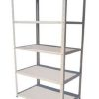 | szt. | 70
Razem wartość |  |  |  |  |  |  | 0 zł |  | 0 zł

PAKIET NR 3*
L.p. | Opis przedmiotu zamówienia | Zdjęcie poglądowe | Jednostki miary | Zapotrzebowanie | Cena jedn. netto zł | Cena jedn. brutto zł | Wartość netto zł | Vat [%] | Wartość brutto
 |  |  |  | RAZEM
1. | Lodówka 2 drzwiowa.Wymiary (WxSxG) [cm]185 x 59,5 x 66,8 Pojemność [l]230 chłodziarka + 108 zamrażarka. .Sterowanie elektroniczne.Czas utrzymania temperatury w przypadku braku zasilania [h] 20.Bezszronowa (No Frost)- pełny No Frost .Sposób odszraniania (rozmrażania) chłodziarki (No Frost). Klasa energetyczna F. Liczba agregatów/termostatów 2/1. Klasa klimatyczna ST.Poziom głośności 37 dB. Wyposażenie ;4 półki szklane, 1 półka na butelki, 3 półki w drzwiach, 1 szuflada na warzywa i owoce ,3 szuflady-zamrażarka.Półki wykonane ze „szkła bezpiecznego”, alarm (wskaźnik) niedomkniętych drzw.Kolor do uzgodnienia. |  | szt. | 5
2. | Lodówka 1 drzwiowa .Wymiary (WxSxG)[cm]187,5 x 59,5 x 63. Pojemność użytkowa chłodziarki 364 litrów. Brak zamrażarki.Odszranianie - automatyczneSterowanie elektroniczne. Klsa energetyczna E.Zmiana kierunku otwierania drzwi. Liczba agregatów/termostatów 1. Poziom hałasu 38 db.Półki wykonane ze „szkła bezpiecznego”, alarm (wskaźnik) niedomkniętych drzw,alarm (wskaźnik) wzrostu temperatury.Liczba półek 6 .Liczba pojemników na warzywa 2 . Kolor do uzgodnienia. |  | szt. | 1
3. | Lodówka 1 drzwiowa.Wymiary (WxSxG) [cm]85 x 48 x 45. Pojemność użytkowa chłodziarki 89 litry . Sterowanie mechaniczne.Bezszronowa (No Frost)- nie.Klasa energetyczna E. Liczba agregatów/termostatów 1. Wyposażenie 3 półki szklane, 1 szuflada .Klasa klimatyczna ST.Poziom głośności 39 dB. Biała |  | szt. | 2
4. | Kuchenka mikrofalowa. Pojemność 20-21l.Moc 700W. Sterowanie mechaniczne.Min.5 poziomów mocy, rozmrażanie czasowe, sygnał dźwiękowy zakończenia pracy . Automatyczny dobór czsu podgrzewania, rozmrażania.Talerz obrotowy ośrednicy 25,5 cm.Biała |  | szt. | 4
Razem wartość |  |  |  |  |  |  | 0 zł |  | 0 zł

 | *niepotrzebne skreślić

 |  |  |  |  |  | ………………………………………………..
 |  |  |  |  |  | podpis wykonawcy

